상품제안서
클래식 런치백 보냉백 | 상품코드: S41897

 |  |  |  |  |  |  | 02-713-8555 | www.synergygift.co.kr
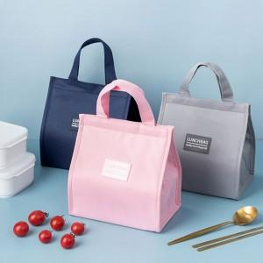

【상세/제작정보】

【인쇄/포장옵션】 | 실크, 스티커 / OPP(비닐)

【공급단가】 | 수량 | 100~ | 300~ | 1,000~ | 3,000~ | 10,000~
*VAT별도 | 소 | 2,990원 | 2,940원 | 2,870원 | 2,760원 | 2,640원
 | 중 | 3,640원 | 3,580원 | 3,500원 | 3,360원 | 3,220원
 | 대 | 4,160원 | 4,090원 | 4,000원 | 3,840원 | 3,680원

【상품 URL】 | https://www.synergygift.co.kr:443/src/goods_detail.php?gdno=41897

